Demo Project Requirement
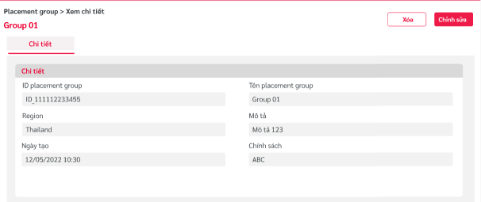
Project Overview | - Phát triển ứng dụng quản lý Server Group
Detail Requirement | 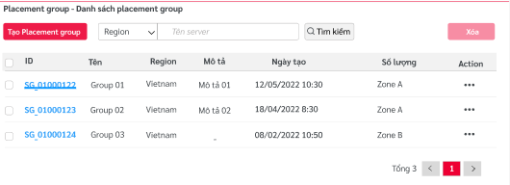 - Sử dụng nuxt + vuejs phát triển các chức năng chính của website bán hàng - Các tính năng yêu câu: + Chức năng bao gồm: Danh sách, thêm, sửa, xóa Server Group. + Server Group có các thông tin sau: Tên, Mô tả, Policy, Khu vực.
Achievement - Goal |  - Hoàn thiện các kiến thức nuxt + vuejs vào trong project - Hoàn thiện thêm về ant design, responsive => Để áp dụng vào dự án thực tế của công ty.

